상품제안서
톰보 모노 그래프 라이트 샤프 0.5 | 상품코드: S37419

 |  |  |  |  |  |  | 02-713-8555 | www.synergygift.co.kr
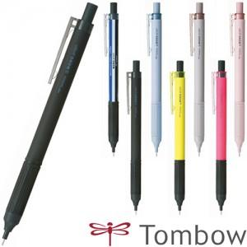

【상세/제작정보】 | <p>&nbsp;</p><p>※샤프에 인쇄 시 블리스터 케이스 사용 불가​</p>

【인쇄/포장옵션】 | 실크 / OPP(비닐)

【공급단가】 | 수량 | 100~ | 300~ | 500~ | 1,000~ | 3,000~
*VAT별도 | 단가 | 2,740원 | 2,640원 | 2,540원 | 2,450원 | 2,350원

【상품 URL】 | https://www.synergygift.co.kr:443/src/goods_detail.php?gdno=37419

